상품제안서
보랄 샤인 1.5L 전기 티포트 | 상품코드: F18771

 |  |  |  |  |  |  | 02-412-0044 | www.easy1.co.kr
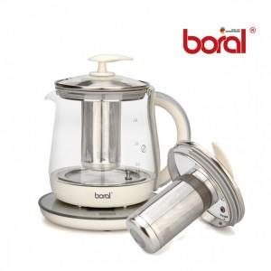

【상세/제작정보】

【인쇄/포장옵션】 | 스티커 / 포장불가능

【공급단가】 | 수량 | 20~ | 50~ | 100~ | 300~ | 500~
*VAT별도 | 단가 | 42,250원 | 40,690원 | 39,120원 | 37,560원 | 36,620원

【상품 URL】 | https://dev.easy1.co.kr:443/src/goods_detail.php?gdno=18771

